Phần ĐĂNG KÝ TÀI KHOẢN
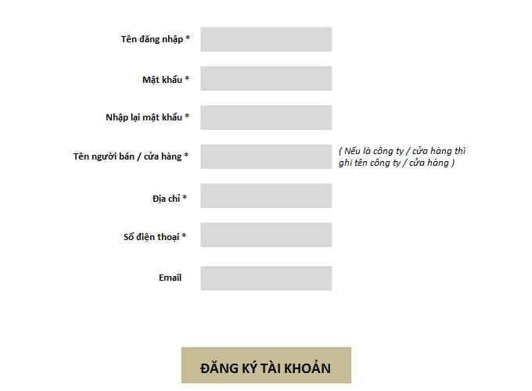
PHẦN ĐĂNG KÝ TÀI KHOẢN CHO NGƯỜI BÁN / CỬA HÀNG
 | Yêu cầu của phần này :

Phần EDITOR CHO NGƯỜI BÁN NHẬP
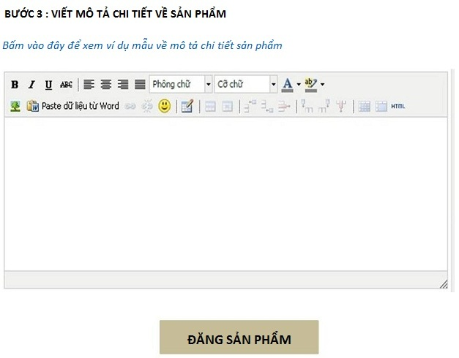
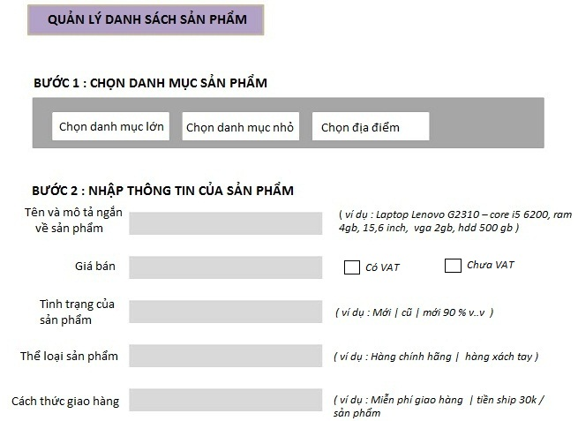
PHẦN EDITOR CHO NGƯỜI BÁN / CỬA HÀNG ĐĂNG SẢN PHẨM LÊN WEBSITE
 | Yêu cầu của phần này :
 | TÍNH NĂNG : 1. Khi user điền thông tin sản phẩm và bấm " ĐĂNG SẢN PHẨM " thì giữ nguyên các mục, để user đăng sản phẩm tiếp theo dễ dàng. Tương tự như trang nhập liệu của xe63.vn. Có thêm nút " lên đầu trang " để thuận tiện cho user không phải kéo thả

 | " Quản lý danh sách sản phẩm " khi user click vào sẽ ra trang danh sách sản phẩm mà user đã add vào, tương tự như phần " danh sách nhà xe " của trang nhập liệu xe63.vn. Chi tiết xem ở sheet bên cạnh

 | Trong bước 3 : Viết chi tiết về sản phẩm. Khi user click vào nút " bấm vào đây để xem ví dụ mẫu mô tả chi tiết 1 sản phẩm " thì sẽ ra trang mô tả. Chi tiết xem ở file word đính kèm

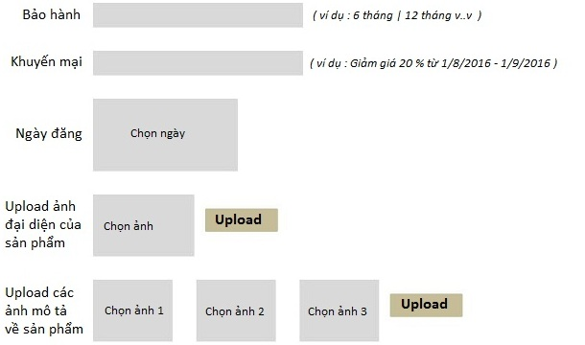

 | Phần editor này KHÔNG CÓ ô nhập : " tên người bán / cửa hàng " -- " số điện thoại " -- " địa chỉ của người bán " là vì 3 phần này sẽ luôn được lấy từ thông tin tài khoản mà người bán đã lập tài khoản. Đây cũng là cách mà các website TMĐT khác vẫn dùng để hiển thị số điện thoại, địa chỉ người bán lên các sản phẩm của họ

QUẢN LÝ DANH SÁCH SẢN PHẨM
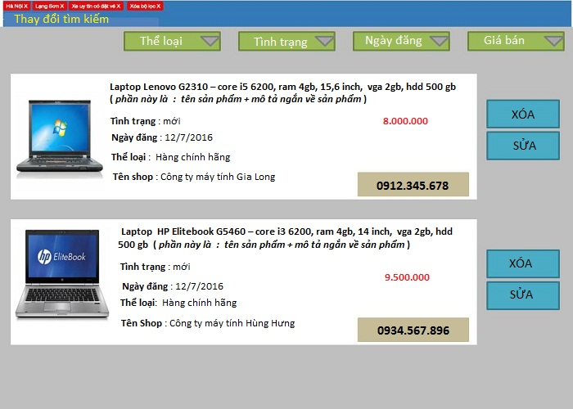
PHẦN QUẢN LÝ DANH SÁCH SẢN PHẨM
 | Yêu cầu của phần này :
 | Phần này làm giống như quản lý danh sách nhà xe trong trang nhập liệu xe63.vn . Có nút " xóa " , " sửa " cho user sử dụng

